상품제안서
카이로스 제로 티니 텀블러 210ml | 상품코드: S47126

 |  |  |  |  |  |  | 02-713-8555 | www.synergygift.co.kr
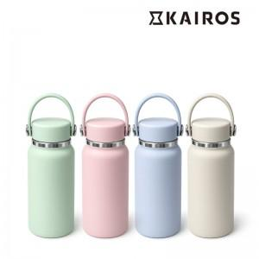

【상세/제작정보】 | <p><span style="font-size: 18.6667px;">※ DTF필름전사 인쇄범위 4*4cm 이내</span>​</p>

【인쇄/포장옵션】 | 실크, 레이저, DTF필름전사 / 포장지포장

【공급단가】 | 수량 | 30~ | 100~ | 300~ | 1,000~ | 3,000~
*VAT별도 | 단가 | 7,050원 | 6,650원 | 6,400원 | 6,150원 | 6,000원

【상품 URL】 | https://www.synergygift.co.kr:443/src/goods_detail.php?gdno=47126

